상품제안서
라인프렌즈 3in1 트립 맥세이프 무선 충전기 | 상품코드: S46345

 |  |  |  |  |  |  | 02-713-8555 | www.synergygift.co.kr
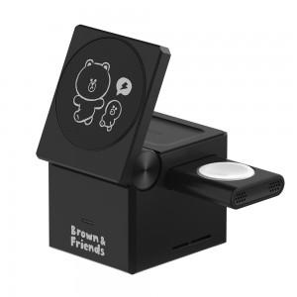 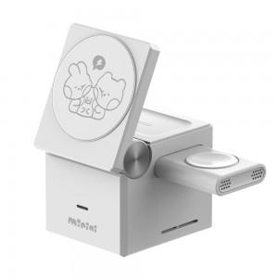 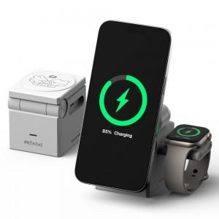

【상세/제작정보】

【인쇄/포장옵션】 | 레이저 / 포장지포장

【공급단가】 | 수량 | 50~ | 100~ | 500~ | 1,000~ | 2,000~
*VAT별도 | 단가 | 38,760원 | 36,670원 | 34,880원 | 33,990원 | 33,390원

【상품 URL】 | https://www.synergygift.co.kr:443/src/goods_detail.php?gdno=46345

